Tabela Casa 7 Brasil
 | 

TABELA COMERCIAL CASA 7 - VÁLIDA A PARTIR DE 01/01/2021

Acrescentar 5% referente a IPI

Mesas de Jantar

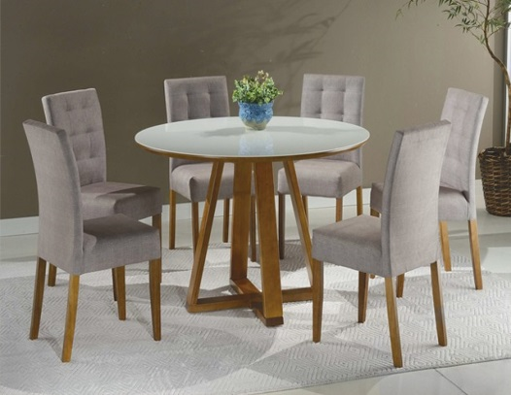
7MJT003 MESA DE JANTAR SPIN
 | Acabamento Tampo | Larg. |  | Prof. |  | Alt. |  | Antecipado | Á Vista : 21+6%
 | Madeirado / Envidraçado Reto | 1.20 | X | 0.90 | X | 0.78 |  | R$ 810.00 | R$ 843.76
 | Madeirado / Envidraçado Reto | 1.40 | X | 0.90 | X | 0.78 |  | R$ 848.00 | R$ 884.36
 | Madeirado / Envidraçado Reto | 1.35 | X | 1.35 | X | 0.78 |  | R$ 1,069.00 | R$ 1,113.68
 | Madeirado / Envidraçado Moeda OU Copo | 1.20 | X | 0.90 | X | 0.78 |  | R$ 834.00 | R$ 869.00
 | Madeirado / Envidraçado Moeda OU Copo | 1.40 | X | 0.90 | X | 0.78 |  | R$ 883.00 | R$ 920.57
 | Madeirado / Envidraçado Moeda OU Copo | 1.35 | X | 1.35 | X | 0.78 |  | R$ 1,166.00 | R$ 1,214.62
 | Madeirado / Envidraçado Barril | 1.20 | X | 0.90 | X | 0.78 |  | R$ 834.00 | R$ 869.00
 | Madeirado / Envidraçado Redonda | 1.00 | X | 1.00 | X | 0.78 |  | R$ 828.00 | R$ 863.51
 | Madeirado / Envidraçado Redonda | 1.30 | X | 1.30 | X | 0.78 |  | R$ 1,028.00 | R$ 1,070.89

7MJT005 MESA DE JANTAR TURN
 | Acabamento Tampo | Larg. |  | Prof. |  | Alt. |  | Antecipado | Á Vista : 21+6%
 | Madeirado / Envidraçado Reto | 1.20 | X | 0.90 | X | 0.78 |  | R$ 872.00 | R$ 908.50
 | Madeirado / Envidraçado Reto | 1.40 | X | 0.90 | X | 0.78 |  | R$ 910.00 | R$ 948.00
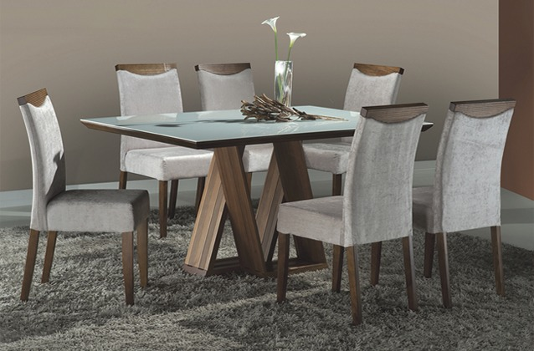
 | Madeirado / Envidraçado Reto | 1.60 | X | 1.00 | X | 0.78 |  | R$ 1,024.00 | R$ 1,067.60
 | Madeirado / Envidraçado Reto | 1.80 | X | 1.00 | X | 0.78 |  | R$ 1,068.00 | R$ 1,112.58
 | Madeirado / Envidraçado Reto | 2.00 | X | 1.00 | X | 0.78 |  | R$ 1,113.00 | R$ 1,159.76
 | Madeirado / Envidraçado Reto | 2.20 | X | 1.10 | X | 0.78 |  | R$ 1,259.00 | R$ 1,312.28
 | Madeirado / Envidraçado Reto | 1.35 | X | 1.35 | X | 0.78 |  | R$ 1,067.00 | R$ 1,111.49
 | Madeirado / Envidraçado Moeda OU Copo | 1.20 | X | 0.90 | X | 0.78 |  | R$ 895.00 | R$ 932.64
 | Madeirado / Envidraçado Moeda OU Copo | 1.40 | X | 0.90 | X | 0.78 |  | R$ 937.00 | R$ 976.53
 | Madeirado / Envidraçado Moeda OU Copo | 1.60 | X | 1.00 | X | 0.78 |  | R$ 1,059.00 | R$ 1,103.81
 | Madeirado / Envidraçado Moeda OU Copo | 1.80 | X | 1.00 | X | 0.78 |  | R$ 1,124.00 | R$ 1,171.83
 | Madeirado / Envidraçado Moeda OU Copo | 2.00 | X | 1.00 | X | 0.78 |  | R$ 1,174.00 | R$ 1,223.40
 | Madeirado / Envidraçado Moeda OU Copo | 2.20 | X | 1.10 | X | 0.78 | 0.78 | R$ 1,387.00 | R$ 1,445.04
 | Madeirado / Envidraçado Moeda OU Copo | 1.35 | X | 1.35 | X | 0.78 |  | R$ 1,162.00 | R$ 1,211.33
 | Madeirado / Envidraçado Barril | 1.20 | X | 0.90 | X | 0.78 |  | R$ 895.00 | R$ 932.64
 | Madeirado / Envidraçado Barril | 1.80 | X | 1.00 | X | 0.78 |  | R$ 1,124.00 | R$ 1,171.83

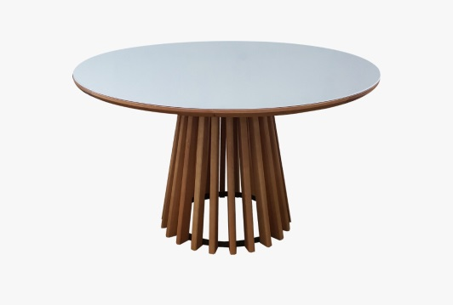
7MJT015 MESA DE JANTAR MONARCA
 | Acabamento Tampo | Larg. |  | Prof. |  | Alt. |  | Antecipado | Á Vista : 21+6%
 | Madeirado / Envidraçado Redondo | 1.20 | X | 1.20 | X | 0.78 |  | R$ 1,250.00 | R$ 1,302.40
 | Madeirado / Envidraçado Redondo | 1.30 | X | 1.30 | X | 0.78 |  | R$ 1,300.00 | R$ 1,355.07
 | Madeirado / Envidraçado Redondo | 1.50 | X | 1.50 | X | 0.78 |  | R$ 1,502.00 | R$ 1,564.64

7MJT016 MESA DE JANTAR DIAMANTE
 | Acabamento Tampo | Larg. |  | Prof. |  | Alt. |  | Antecipado | Á Vista : 21+6%
 | Madeirado / Envidraçado Reto | 1.80 | X | 1.00 | X | 0.78 |  | R$ 1,186.00 | R$ 1,235.47
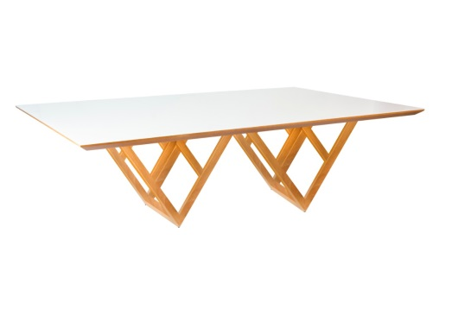
 | Madeirado / Envidraçado Reto | 2.00 | X | 1.00 | X | 0.78 |  | R$ 1,293.00 | R$ 1,347.39
 | Madeirado / Envidraçado Reto | 2.20 | X | 1.00 | X | 0.78 |  | R$ 1,409.00 | R$ 1,468.08
 | Madeirado / Envidraçado Reto | 2.40 | X | 1.20 | X | 0.78 |  | R$ 1,574.00 | R$ 1,640.35
 | Madeirado / Envidraçado Reto | 2.60 | X | 1.20 | X | 0.78 |  | R$ 1,731.00 | R$ 1,803.83
 | Madeirado / Envidraçado Reto | 2.73 | X | 1.20 | X | 0.78 |  | R$ 1,945.00 | R$ 2,026.57
 | Madeirado / Envidraçado Moeda OU Copo | 1.80 | X | 1.00 | X | 0.78 |  | R$ 1,257.00 | R$ 1,310.08
 | Madeirado / Envidraçado Moeda OU Copo | 2.00 | X | 1.00 | X | 0.78 |  | R$ 1,370.00 | R$ 1,427.49
 | Madeirado / Envidraçado Moeda OU Copo | 2.20 | X | 1.00 | X | 0.78 |  | R$ 1,494.00 | R$ 1,556.96
 | Madeirado / Envidraçado Moeda OU Copo | 2.40 | X | 1.20 | X | 0.78 |  | R$ 1,707.00 | R$ 1,778.60
 | Madeirado / Envidraçado Moeda OU Copo | 2.60 | X | 1.20 | X | 0.78 |  | R$ 1,922.00 | R$ 2,002.43
 | Madeirado / Envidraçado Moeda OU Copo | 2.73 | X | 1.20 | X | 0.78 |  | R$ 2,131.00 | R$ 2,220.78

7MJT013 MESA DE JANTAR STYLUS
 | Acabamento Tampo | Larg. |  | Prof. |  | Alt. |  | Antecipado | Á Vista : 21+6%
 | Madeirado / Envidraçado Reto | 1.80 | X | 1.00 | X | 0.78 |  | R$ 1,434.00 | R$ 1,494.42
 | Madeirado / Envidraçado Reto | 2.00 | X | 1.00 | X | 0.78 |  | R$ 1,554.00 | R$ 1,619.50
 | Madeirado / Envidraçado Reto | 2.20 | X | 1.00 | X | 0.78 |  | R$ 1,861.00 | R$ 1,938.79
 | Madeirado / Envidraçado Reto | 2.40 | X | 1.20 | X | 0.78 |  | R$ 2,031.00 | R$ 2,116.54
 | Madeirado / Envidraçado Reto | 2.60 | X | 1.20 | X | 0.78 |  | R$ 2,242.00 | R$ 2,335.99
 | Madeirado / Envidraçado Reto | 2.73 | X | 1.20 | X | 0.78 |  | R$ 2,447.00 | R$ 2,549.94
 | Madeirado / Envidraçado Moeda OU Copo | 1.80 | X | 1.00 | X | 0.78 |  | R$ 1,736.00 | R$ 1,809.32
 | Madeirado / Envidraçado Moeda OU Copo | 2.00 | X | 1.00 | X | 0.78 |  | R$ 1,831.00 | R$ 1,908.07
 | Madeirado / Envidraçado Moeda OU Copo | 2.20 | X | 1.00 | X | 0.78 |  | R$ 2,001.00 | R$ 2,084.72
 | Madeirado / Envidraçado Moeda OU Copo | 2.40 | X | 1.20 | X | 0.78 |  | R$ 2,001.00 | R$ 2,084.72
 | Madeirado / Envidraçado Moeda OU Copo | 2.60 | X | 1.20 | X | 0.78 |  | R$ 2,288.00 | R$ 2,384.26
 | Madeirado / Envidraçado Moeda OU Copo | 2.73 | X | 1.20 | X | 0.78 |  | R$ 2,496.00 | R$ 2,600.42

7MJT014 MESA DE JANTAR COLISEU
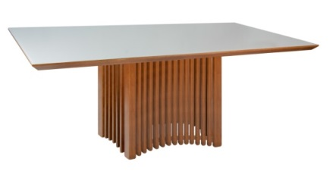 | Acabamento Tampo | Larg. |  | Prof. |  | Alt. |  | Antecipado | Á Vista : 21+6%
 | Madeirado / Envidraçado Reto | 1.80 | X | 1.00 | X | 0.78 |  | R$ 1,404.00 | R$ 1,462.60
 | Madeirado / Envidraçado Reto | 2.00 | X | 1.00 | X | 0.78 |  | R$ 1,541.00 | R$ 1,605.24
 | Madeirado / Envidraçado Reto | 2.20 | X | 1.00 | X | 0.78 |  | R$ 1,839.00 | R$ 1,915.75
 | Madeirado / Envidraçado Reto | 2.40 | X | 1.20 | X | 0.78 |  | R$ 2,010.00 | R$ 2,094.60
 | Madeirado / Envidraçado Reto | 2.60 | X | 1.20 | X | 0.78 |  | R$ 2,094.00 | R$ 2,181.28
 | Madeirado / Envidraçado Reto | 2.73 | X | 1.20 | X | 0.78 |  | R$ 2,201.00 | R$ 2,293.19
 | Madeirado / Envidraçado Moeda OU Copo | 1.80 | X | 1.00 | X | 0.78 |  | R$ 1,708.00 | R$ 1,779.69
 | Madeirado / Envidraçado Moeda OU Copo | 2.00 | X | 1.00 | X | 0.78 |  | R$ 1,800.00 | R$ 1,875.15
 | Madeirado / Envidraçado Moeda OU Copo | 2.20 | X | 1.00 | X | 0.78 |  | R$ 1,979.00 | R$ 2,061.68
 | Madeirado / Envidraçado Moeda OU Copo | 2.40 | X | 1.20 | X | 0.78 |  | R$ 2,158.00 | R$ 2,248.21
 | Madeirado / Envidraçado Moeda OU Copo | 2.60 | X | 1.20 | X | 0.78 |  | R$ 2,249.00 | R$ 2,343.67
 | Madeirado / Envidraçado Moeda OU Copo | 2.73 | X | 1.20 | X | 0.78 |  | R$ 2,456.00 | R$ 2,558.72
 | Madeirado / Envidraçado Reto | 1.50 | X | 1.50 | X | 0.78 |  | R$ 1,394.00 | R$ 1,452.72
 | Madeirado / Envidraçado Moeda OU Copo | 1.50 | X | 1.50 | X | 0.78 |  | R$ 1,446.00 | R$ 1,506.49

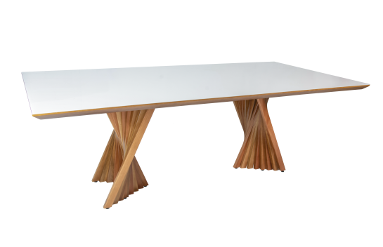
7MJT011 MESA DE JANTAR GRIFE
 | Acabamento Tampo | Larg. |  | Prof. |  | Alt. |  | Antecipado | Á Vista : 21+6%
 | Madeirado / Envidraçado Reto | 1.80 | X | 1.00 | X | 0.78 |  | R$ 1,192.00 | R$ 1,242.06
 | Madeirado / Envidraçado Reto | 2.00 | X | 1.00 | X | 0.78 |  | R$ 1,288.00 | R$ 1,341.90
 | Madeirado / Envidraçado Reto | 2.20 | X | 1.00 | X | 0.78 |  | R$ 1,433.00 | R$ 1,493.32
 | Madeirado / Envidraçado Reto | 2.40 | X | 1.20 | X | 0.78 |  | R$ 1,666.00 | R$ 1,735.81
 | Madeirado / Envidraçado Reto | 2.60 | X | 1.20 | X | 0.78 |  | R$ 1,879.00 | R$ 1,957.44
 | Madeirado / Envidraçado Reto | 2.73 | X | 1.20 | X | 0.78 |  | R$ 2,089.00 | R$ 2,176.89
 | Madeirado / Envidraçado Moeda OU Copo | 1.80 | X | 1.00 | X | 0.78 |  | R$ 1,371.00 | R$ 1,428.58
 | Madeirado / Envidraçado Moeda OU Copo | 2.00 | X | 1.00 | X | 0.78 |  | R$ 1,466.00 | R$ 1,527.33
 | Madeirado / Envidraçado Moeda OU Copo | 2.20 | X | 1.00 | X | 0.78 |  | R$ 1,634.00 | R$ 1,702.89
 | Madeirado / Envidraçado Moeda OU Copo | 2.40 | X | 1.20 | X | 0.78 |  | R$ 1,759.00 | R$ 1,832.36
 | Madeirado / Envidraçado Moeda OU Copo | 2.60 | X | 1.20 | X | 0.78 |  | R$ 1,923.00 | R$ 2,003.53
 | Madeirado / Envidraçado Moeda OU Copo | 2.60 | X | 1.20 | X | 0.78 |  | R$ 2,134.00 | R$ 2,222.97

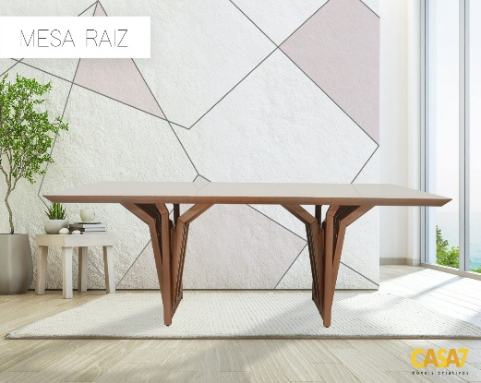
7MJT010 MESA DE JANTAR RAIZ
 | Acabamento Tampo | Larg. |  | Prof. |  | Alt. |  | Antecipado | Á Vista : 21+6%
 | Madeirado / Envidraçado Reto | 1.80 | X | 1.00 | X | 0.78 |  | R$ 1,399.00 | R$ 1,458.21
 | Madeirado / Envidraçado Reto | 2.00 | X | 1.00 | X | 0.78 |  | R$ 1,509.00 | R$ 1,572.32
 | Madeirado / Envidraçado Reto | 2.20 | X | 1.00 | X | 0.78 |  | R$ 1,596.00 | R$ 1,663.39
 | Madeirado / Envidraçado Reto | 2.40 | X | 1.20 | X | 0.78 |  | R$ 1,760.00 | R$ 1,833.46
 | Madeirado / Envidraçado Reto | 2.60 | X | 1.20 | X | 0.78 |  | R$ 2,024.00 | R$ 2,108.86
 | Madeirado / Envidraçado Reto | 2.73 | X | 1.20 | X | 0.78 |  | R$ 2,235.00 | R$ 2,328.31
 | Madeirado / Envidraçado Moeda OU Copo | 1.80 | X | 1.00 | X | 0.78 |  | R$ 1,444.00 | R$ 1,504.29
 | Madeirado / Envidraçado Moeda OU Copo | 2.00 | X | 1.00 | X | 0.78 |  | R$ 1,580.00 | R$ 1,645.83
 | Madeirado / Envidraçado Moeda OU Copo | 2.20 | X | 1.00 | X | 0.78 |  | R$ 1,674.00 | R$ 1,744.58
 | Madeirado / Envidraçado Moeda OU Copo | 2.40 | X | 1.20 | X | 0.78 |  | R$ 1,832.00 | R$ 1,909.17
 | Madeirado / Envidraçado Moeda OU Copo | 2.60 | X | 1.20 | X | 0.78 |  | R$ 2,108.00 | R$ 2,196.64
 | Madeirado / Envidraçado Moeda OU Copo | 2.73 | X | 1.20 | X | 0.78 |  | R$ 2,308.00 | R$ 2,405.11

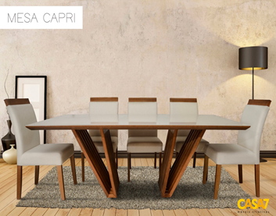
7MJT009 MESA DE JANTAR CAPRI
 | Acabamento Tampo | Larg. |  | Prof. |  | Alt. |  | Antecipado | Á Vista : 21+6%
 | Madeirado / Envidraçado Reto | 1.80 | X | 1.00 | X | 0.78 |  | R$ 1,210.00 | R$ 1,260.71
 | Madeirado / Envidraçado Reto | 2.00 | X | 1.00 | X | 0.78 |  | R$ 1,294.00 | R$ 1,348.49
 | Madeirado / Envidraçado Reto | 2.20 | X | 1.00 | X | 0.78 |  | R$ 1,440.00 | R$ 1,501.00
 | Madeirado / Envidraçado Reto | 2.40 | X | 1.20 | X | 0.78 |  | R$ 1,600.00 | R$ 1,666.68
 | Madeirado / Envidraçado Reto | 2.60 | X | 1.20 | X | 0.78 |  | R$ 1,692.00 | R$ 1,763.24
 | Madeirado / Envidraçado Reto | 2.73 | X | 1.20 | X | 0.78 |  | R$ 1,903.00 | R$ 1,982.68
 | Madeirado / Envidraçado Moeda OU Copo | 1.80 | X | 1.00 | X | 0.78 |  | R$ 1,305.00 | R$ 1,359.46
 | Madeirado / Envidraçado Moeda OU Copo | 2.00 | X | 1.00 | X | 0.78 |  | R$ 1,399.00 | R$ 1,458.21
 | Madeirado / Envidraçado Moeda OU Copo | 2.20 | X | 1.00 | X | 0.78 |  | R$ 1,568.00 | R$ 1,633.76
 | Madeirado / Envidraçado Moeda OU Copo | 2.40 | X | 1.20 | X | 0.78 |  | R$ 1,751.00 | R$ 1,824.68
 | Madeirado / Envidraçado Moeda OU Copo | 2.60 | X | 1.20 | X | 0.78 |  | R$ 1,857.00 | R$ 1,934.40
 | Madeirado / Envidraçado Moeda OU Copo | 2.73 | X | 1.20 | X | 0.78 |  | R$ 2,061.00 | R$ 2,147.26

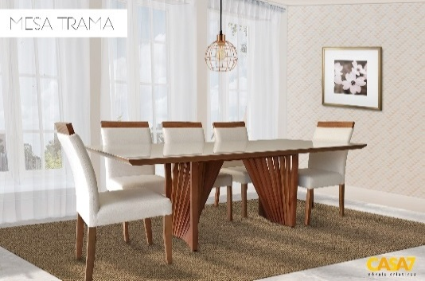
7MJT007 MESA DE JANTAR TRAMA
 | Acabamento Tampo | Larg. |  | Prof. |  | Alt. |  | Antecipado | Á Vista : 21+6%
 | Madeirado / Envidraçado Reto | 1.80 | X | 1.00 | X | 0.78 |  | R$ 1,192.00 | R$ 1,242.06
 | Madeirado / Envidraçado Reto | 2.00 | X | 1.00 | X | 0.78 |  | R$ 1,288.00 | R$ 1,341.90
 | Madeirado / Envidraçado Reto | 2.20 | X | 1.00 | X | 0.78 |  | R$ 1,433.00 | R$ 1,493.32
 | Madeirado / Envidraçado Reto | 2.40 | X | 1.20 | X | 0.78 |  | R$ 1,666.00 | R$ 1,735.81
 | Madeirado / Envidraçado Reto | 2.60 | X | 1.20 | X | 0.78 |  | R$ 1,879.00 | R$ 1,957.44
 | Madeirado / Envidraçado Reto | 2.73 | X | 1.20 | X | 0.78 |  | R$ 2,089.00 | R$ 2,176.89
 | Madeirado / Envidraçado Moeda OU Copo | 1.80 | X | 1.00 | X | 0.78 |  | R$ 1,371.00 | R$ 1,428.58
 | Madeirado / Envidraçado Moeda OU Copo | 2.00 | X | 1.00 | X | 0.78 |  | R$ 1,466.00 | R$ 1,527.33
 | Madeirado / Envidraçado Moeda OU Copo | 2.20 | X | 1.00 | X | 0.78 |  | R$ 1,634.00 | R$ 1,702.89
 | Madeirado / Envidraçado Moeda OU Copo | 2.40 | X | 1.20 | X | 0.78 |  | R$ 1,759.00 | R$ 1,832.36
 | Madeirado / Envidraçado Moeda OU Copo | 2.60 | X | 1.20 | X | 0.78 |  | R$ 1,923.00 | R$ 2,003.53
 | Madeirado / Envidraçado Moeda OU Copo | 2.73 | X | 1.20 | X | 0.78 |  | R$ 2,131.00 | R$ 2,220.78

7MJT008 MESA DE JANTAR ARPA
 | Acabamento Tampo | Larg. |  | Prof. |  | Alt. |  | Antecipado | Á Vista : 21+6%
 | Madeirado / Envidraçado Reto | 1.80 | X | 1.00 | X | 0.78 |  | R$ 1,210.00 | R$ 1,260.71
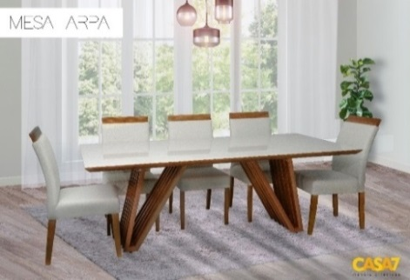
 | Madeirado / Envidraçado Reto | 2.00 | X | 1.00 | X | 0.78 |  | R$ 1,294.00 | R$ 1,348.49
 | Madeirado / Envidraçado Reto | 2.20 | X | 1.00 | X | 0.78 |  | R$ 1,440.00 | R$ 1,501.00
 | Madeirado / Envidraçado Reto | 2.40 | X | 1.20 | X | 0.78 |  | R$ 1,600.00 | R$ 1,666.68
 | Madeirado / Envidraçado Reto | 2.60 | X | 1.20 | X | 0.78 |  | R$ 1,692.00 | R$ 1,763.24
 | Madeirado / Envidraçado Reto | 2.73 | X | 1.20 | X | 0.78 |  | R$ 1,903.00 | R$ 1,982.68
 | Madeirado / Envidraçado Moeda OU Copo | 1.80 | X | 1.00 | X | 0.78 |  | R$ 1,305.00 | R$ 1,359.46
 | Madeirado / Envidraçado Moeda OU Copo | 2.00 | X | 1.00 | X | 0.78 |  | R$ 1,399.00 | R$ 1,458.21
 | Madeirado / Envidraçado Moeda OU Copo | 2.20 | X | 1.00 | X | 0.78 |  | R$ 1,568.00 | R$ 1,633.76
 | Madeirado / Envidraçado Moeda OU Copo | 2.40 | X | 1.20 | X | 0.78 |  | R$ 1,751.00 | R$ 1,824.68
 | Madeirado / Envidraçado Moeda OU Copo | 2.60 | X | 1.20 | X | 0.78 |  | R$ 1,857.00 | R$ 1,934.40
 | Madeirado / Envidraçado Moeda OU Copo | 2.73 | X | 1.20 | X | 0.78 |  | R$ 2,061.00 | R$ 2,147.26

Aparadores

Aparador Raiz
 | Acabamento Tampo | Larg. |  | Prof. |  | Alt. |  | Antecipado | Á Vista : 21+6%
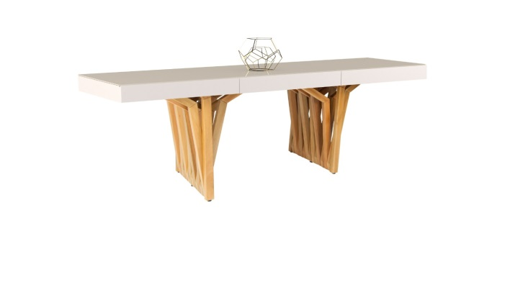 | Aparador Raiz 3 Gavetas 1,60 | 1.60 | X | 0.40 | X | 0.75 |  | R$ 1,090.00 | R$ 1,135.63
 | Aparador Raiz 3 Gavetas 1,80 | 1.80 | X | 0.40 | X | 0.75 |  | R$ 1,127.00 | R$ 1,174.03
 | Aparador Raiz Sem Gavetas 1,60 | 1.60 | X | 0.40 | X | 0.75 |  | R$ 914.00 | R$ 952.39
 | Aparador Raiz Sem Gavetas 1,80 | 1.80 | X | 0.40 | X | 0.75 |  | R$ 940.00 | R$ 979.82

Aparador Grife
 | Acabamento Tampo | Larg. |  | Prof. |  | Alt. |  | Antecipado | Á Vista : 21+6%
 | Aparador Grife 3 Gavetas 1,60 | 1.60 | X | 0.40 | X | 0.75 |  | R$ 1,112.00 | R$ 1,158.67
 | Aparador Grife 3 Gavetas 1,80 | 1.80 | X | 0.40 | X | 0.75 |  | R$ 1,152.00 | R$ 1,200.36
 | Aparador Grife Sem Gavetas 1,60 | 1.60 | X | 0.40 | X | 0.75 |  | R$ 936.00 | R$ 975.43
 | Aparador Grife Sem Gavetas 1,80 | 1.80 | X | 0.40 | X | 0.75 |  | R$ 962.00 | R$ 1,002.86

Aparador Trama
 | Acabamento Tampo | Larg. |  | Prof. |  | Alt. |  | Antecipado | Á Vista : 21+6%
 | Aparador Trama 3 Gavetas 1,60 | 1.60 | X | 0.40 | X | 0.75 |  | R$ 1,112.00 | R$ 1,158.67
 | Aparador Trama 3 Gavetas 1,80 | 1.80 | X | 0.40 | X | 0.75 |  | R$ 1,151.00 | R$ 1,199.26
 | Aparador Trama Sem Gavetas 1,60 | 1.60 | X | 0.40 | X | 0.75 |  | R$ 820.00 | R$ 854.74
 | Aparador Trama Sem Gavetas 1,80 | 1.80 | X | 0.40 | X | 0.75 |  | R$ 962.00 | R$ 1,002.86

Buffets

Buffet Pérola
 | Acabamento Tampo | Larg. |  | Prof. |  | Alt. |  | Antecipado | Á Vista : 21+6%
 | Buffet Pérola | 1.60 | X | 0.45 | X | 0.75 |  | R$ 1,144.00 | R$ 1,192.68

Buffet Athenas
 | Acabamento Tampo | Larg. |  | Prof. |  | Alt. |  | Antecipado | Á Vista : 21+6%
 | Buffet Athenas | 1.60 | X | 0.45 | X | 0.75 |  | R$ 1,085.00 | R$ 1,131.24

Cadeiras

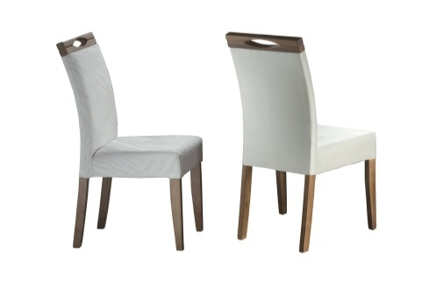
7CAD002 CADEIRA TAMA
 | TECIDOS | Larg. |  | Prof. |  | Alt. |  | Antecipado | Á Vista : 21+6%
 | Linha 1000 | 0.48 | X | 0.50 | X | 0.91 |  | R$ 179.00 | R$ 163.00
 | Linha 2000 | 0.48 | X | 0.50 | X | 0.91 |  | R$ 198.00 | R$ 207.28
 | Linha 3000 | 0.48 | X | 0.50 | X | 0.91 |  | R$ 219.00 | R$ 228.63

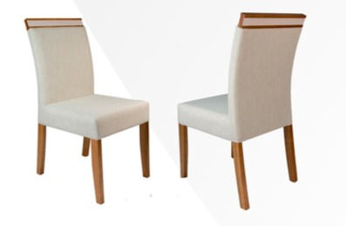
7CAD003 CADEIRA MAYA
 | TECIDOS | Larg. |  | Prof. |  | Alt. |  | Antecipado | Á Vista : 21+6%
 | Linha 1000 | 0.48 | X | 0.50 | X | 0.91 |  | R$ 179.00 | R$ 163.00
 | Linha 2000 | 0.48 | X | 0.50 | X | 0.91 |  | R$ 198.00 | R$ 207.28
 | Linha 3000 | 0.48 | X | 0.50 | X | 0.91 |  | R$ 219.00 | R$ 228.63

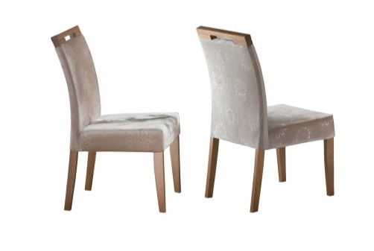
7CAD004 CADEIRA ATLANTE
 | TECIDOS | Larg. |  | Prof. |  | Alt. |  | Antecipado | Á Vista : 21+6%
 | Linha 1000 | 0.48 | X | 0.50 | X | 0.91 |  | R$ 179.00 | R$ 163.00
 | Linha 2000 | 0.48 | X | 0.50 | X | 0.91 |  | R$ 198.00 | R$ 207.28
 | Linha 3000 | 0.48 | X | 0.50 | X | 0.91 |  | R$ 219.00 | R$ 228.63

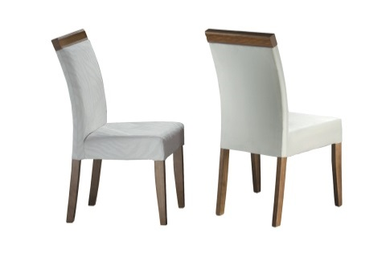
7CAD005 CADEIRA LINEA
 | TECIDOS | Larg. |  | Prof. |  | Alt. |  | Antecipado | Á Vista : 21+6%
 | Linha 1000 | 0.48 | X | 0.50 | X | 0.91 |  | R$ 179.00 | R$ 163.00
 | Linha 2000 | 0.48 | X | 0.50 | X | 0.91 |  | R$ 198.00 | R$ 207.28
 | Linha 3000 | 0.48 | X | 0.50 | X | 0.91 |  | R$ 219.00 | R$ 228.63

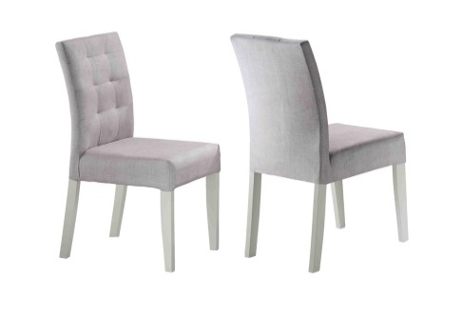
7CAD008 CADEIRA MILANO
 | TECIDOS | Larg. |  | Prof. |  | Alt. |  | Antecipado | Á Vista : 21+6%
 | Linha 1000 | 0.48 | X | 0.50 | X | 0.91 |  | R$ 198.00 | R$ 163.00
 | Linha 2000 | 0.48 | X | 0.50 | X | 0.91 |  | R$ 219.00 | R$ 228.22
 | Linha 3000 | 0.48 | X | 0.50 | X | 0.91 |  | R$ 242.00 | R$ 252.36

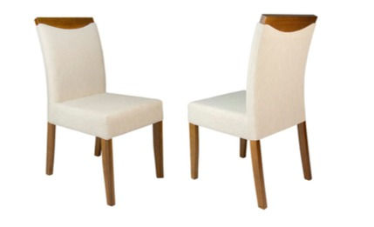
7CAD011 CADEIRA TURN
 | TECIDOS | Larg. |  | Prof. |  | Alt. |  | Antecipado | Á Vista : 21+6%
 | Linha 1000 | 0.48 | X | 0.50 | X | 0.91 |  | R$ 179.00 | R$ 163.00
 | Linha 2000 | 0.48 | X | 0.50 | X | 0.91 |  | R$ 198.00 | R$ 207.28
 | Linha 3000 | 0.48 | X | 0.50 | X | 0.91 |  | R$ 219.00 | R$ 228.63

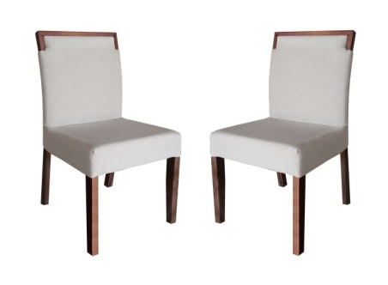
7CAD020 CADEIRA GARBO
 | TECIDOS | Larg. |  | Prof. |  | Alt. |  | Antecipado | Á Vista : 21+6%
 | Linha 1000 | 0.48 | X | 0.50 | X | 0.91 |  | R$ 198.00 | R$ 187.00
 | Linha 2000 | 0.48 | X | 0.50 | X | 0.91 |  | R$ 219.00 | R$ 228.22
 | Linha 3000 | 0.48 | X | 0.50 | X | 0.91 |  | R$ 242.00 | R$ 252.36

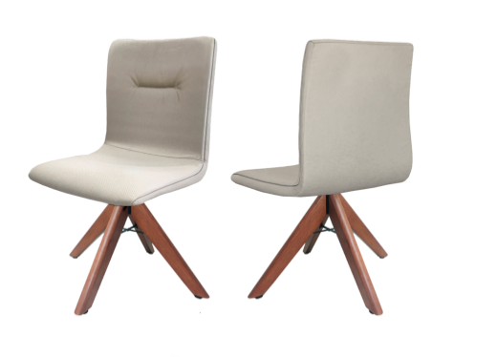
7CAD014 CADEIRA CLIP
 | TECIDOS | Larg. |  | Prof. |  | Alt. |  | Antecipado | Á Vista : 21+6%
 | Linha 1000 | 0.48 | X | 0.50 | X | 0.91 |  | R$ 328.00 | R$ 341.67
 | Linha 2000 | 0.48 | X | 0.50 | X | 0.91 |  | R$ 341.00 | R$ 355.97
 | Linha 3000 | 0.48 | X | 0.50 | X | 0.91 |  | R$ 352.00 | R$ 367.10

7CAD015 CADEIRA DONNA
 | TECIDOS | Larg. |  | Prof. |  | Alt. |  | Antecipado | Á Vista : 21+6%
 | Linha 1000 | 0.48 | X | 0.55 | X | 0.93 |  | R$ 308.00 | R$ 321.81
 | Linha 2000 | 0.48 | X | 0.55 | X | 0.93 |  | R$ 318.00 | R$ 332.14
 | Linha 3000 | 0.48 | X | 0.55 | X | 0.93 |  | R$ 329.00 | R$ 343.26

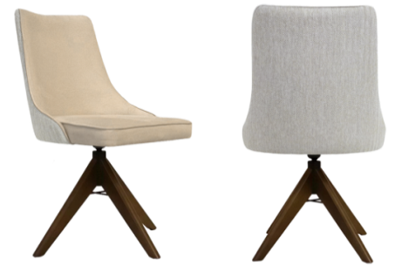
7CAD016 CADEIRA ANDY
 | TECIDOS | Larg. |  | Prof. |  | Alt. |  | Antecipado | Á Vista : 21+6%
 | Linha 1000 | 0.58 | X | 0.61 | X | 0.91 |  | R$ 372.00 | R$ 388.17
 | Linha 2000 | 0.58 | X | 0.61 | X | 0.91 |  | R$ 382.00 | R$ 398.09
 | Linha 3000 | 0.58 | X | 0.61 | X | 0.91 |  | R$ 390.00 | R$ 406.83

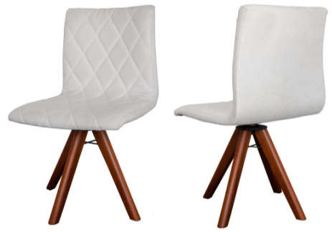
7CAD018 CADEIRA LENIE
 | TECIDOS | Larg. |  | Prof. |  | Alt. |  | Antecipado | Á Vista : 21+6%
 | Linha 1000 | 0.48 | X | 0.50 | X | 0.91 |  | R$ 328.00 | R$ 341.67
 | Linha 2000 | 0.48 | X | 0.50 | X | 0.91 |  | R$ 341.00 | R$ 355.97
 | Linha 3000 | 0.48 | X | 0.50 | X | 0.91 |  | R$ 352.00 | R$ 367.10

Condições de pagamento
Prazo |  | Descontos
Antecipado |  | 21% |  | 6% |  | 4%
A vista |  | 21% |  | 6%
30 Dias |  | 21% |  | 3%
60 Dias |  | 21%

Acrescentar 5% referente a IPI

Obs. Prazo maximo 30/60/90

